表紙
会社評価システム

第1.0版


 |  | v

 | 更新日2023/9/20

Sheet1
4.1社員の登録・変更

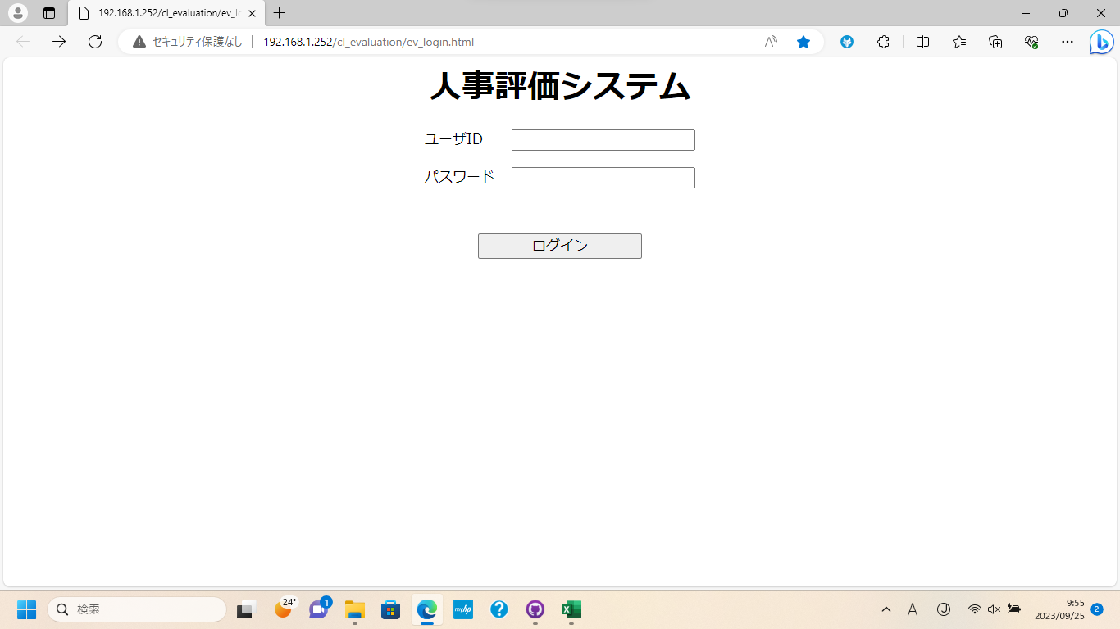
①

②

③

①に[ユーザID]を入力
②に[パスワード]を入力
③のボタンを押下してログイン

4.1社員の登録・変更

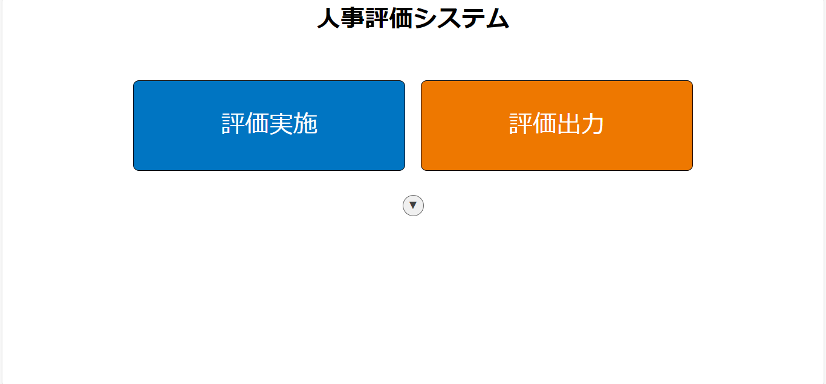
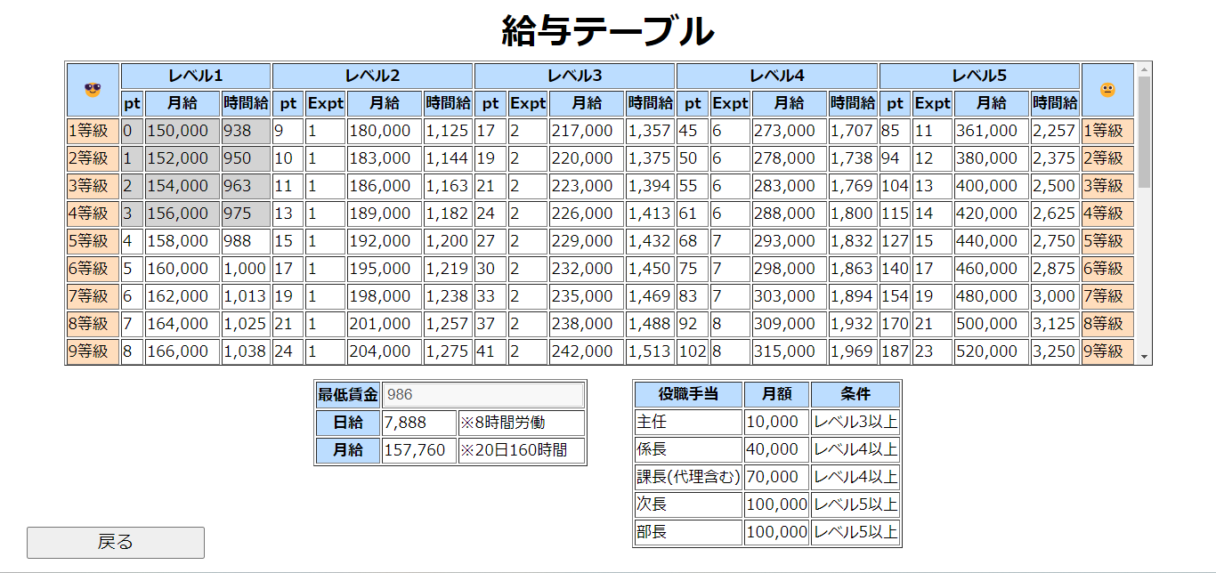
①

①のボタンを押下すると[時間給]列が非表示になる

